Blad1
Bilaga 7 - Underlag för omsättningslagring av personlig skyddsutrustning

Artikel | EN standard | Kommentar | Piktogram
Andningsskydd FFP2, FFP3 | SS-EN 149:2001 +A1:2009

Skyddshandskar | SS-EN ISO 374-5:2016
 |  |  |  | alt

Skyddshandskar | SS EN 374-1:2016 | För användning i labverksamhet
 |  |  |  | alt samt

Skyddsrock | SS-EN 14126

Skyddsoverall | SS-EN 14126:2004 SS-EN 13034

Skyddsglasögon | SS-EN ISO 16321-1:2022 SS-EN ISO 16321-3:2022

Visir | SS-EN ISO 16321-1:2022

Skyddsförkläde Kort ärm, Lång ärm | SS-EN14126 SS-EN 14605 | Vätskeavvisande/ plast

Förklaringar |  | Kommentar
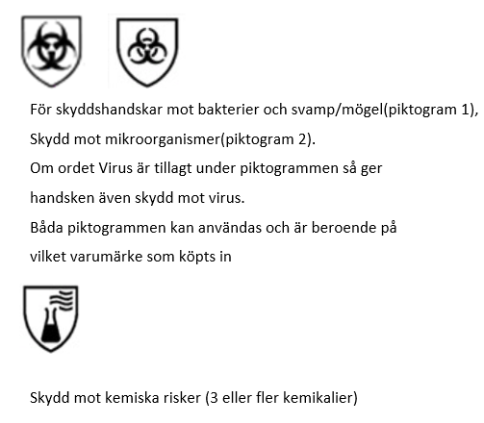
 |  | I Arbetsmiljöverkets föreskrifter (AFS 2023:11) om arbetsutrustning och personlig s
 |  | kyddsutrustning – säker användning som träder i kraft den 1 januari 2025 har en precisering
 |  | när det gäller andningsskydd gjorts som innebär att andningsskydd ska vara individuellt
 |  | utprovade. För tätsittande andningsskydd ska tillpassningstest göras med en metod som
 |  | visar att andningsskyddet passar bäraren innan det väljs.
 |  | (EU-kommissionen. Kommissionens genomförandebeslut
 |  | https://eur-lex.europa.eu/legal-content/SV/TXT/PDF/?uri=CELEX:32020D0668 [240123])

